Sheet1
問題１
正則文法G=(N,Σ,P,S)は以下の通り
N={S,A} 非終端記号
Σ={a,b} 終端記号
S:開始記号
P={ S→aA S→bA A→aS A→bA S→a A→b}

（１）文法Gを満たす長さが１，２，３，４，５の文を列挙せよ
1 | ： | a
2 | ： | ab,bb
3 | ： | aaa,abb,baa,bab,bbb
4 | ： | aaab,aabb,abab,abba,baab,baba,bbab,bbbb
5 | ： | aaaaa, aaabb, aabaa, aabbb, abaab, ababb, abbab, abbbb
 |  | baaaa, baabb, babaa, babbb, bbaab, bbabb, bbbab, bbbbb

（２）正則文法Gと等価な有限オートマトンを計算せよ
P | P' | 状態推移関数
S→a | S→aqf | δ（S,a）＝{qf}
S→aA | S→aA | δ（S,a）＝{A}
S→aS | S→aS | δ（S,a）＝{A}
A→b | A→bqf | δ（A,b）＝{qf}
A→aS | A→aS | δ（A,a）＝{S}
A→bA | A→bA | δ（A,b）＝{A}

（３）（１）で考えた文が（２）で計算した有限オートマトンに受理されることを示せ

a,b
b

S
A
a

a
b

qf

Sheet2
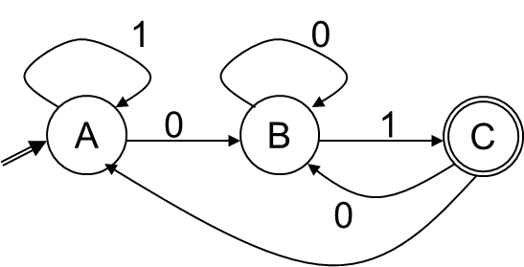
問題２
下図の有限オートマトンについて以下の問に答えよ。

（１）上図の有限オートマトンにより受理される、長さが2,4,6の文を
列挙せよ

2 | : | 1
4 | : | 1101, 0101, 0001, 1001
6 | : | 000001, 000101, 001001, 001101, 010001, 010101, 011001, 011101
 |  | 100001, 100101, 101001, 101101, 110001, 110101, 111001, 111101

（２）上図の有限オートマトンにより受理される、言語の正則文法を記述せよ

正則文法G={ N,Σ,A,P }は以下の通り
N={A,B}
Σ={C}
A：開始記号
P={ A→1A, A→0B, B→0B, B→1C, C→0B, C→1A }

（３）（１）で考えた文が（２）で記述した正則文法を満たすことを示せ

P | 状態推移関数
A→1A | δ（A,1）＝{A}
A→0B | δ（A,0）＝{B}
B→0B | δ（B,0）＝{B}
B→1C | δ（B,1）＝{C}
C→0B | δ（C,0）＝{B}
C→1A | δ（C,1）＝{A}

有限オートマトンが以上の表より正則文法を満たす。

